Drained1
 | หมายเหตุ |  |  |  |  |  |  |  |  |  |  |  |  |  |  | ver 2014.07.18
 | 1) | ตารางคำนวณนี้เขียนขึ้นโดย พัลลภ วิสุทธิ์เมธานุกูล โดยมีวัตถุประสงค์ด้านวิชาการเพื่อใช้ประกอบหนังสือ คู่มือวิศวกรรมฐานราก ของผู้เขียนเดียวกัน
 | 2) | ถึงแม้ว่าผู้เขียนจะพัฒนาตารางคำนวณขึ้นมาอย่างระมัดระวัง แต่ก็อาจจะมีความผิดพลาด รวมทั้งไม่สามารถใช้ครอบคลุมและแก้ปัญหาทุกสิ่งทุกอย่างได้
 | 3) | ผู้เขียนตารางคำนวณไม่จำเป็นต้องรับผิดชอบความผิดพลาดในตารางคำนวณ หรือรับผิดชอบความเสียหายที่เกิดจากผู้อื่นนำไปใช้

 |  |  |  |  |  | TRENCH STABILITY (3D)
 | Ref. BH:

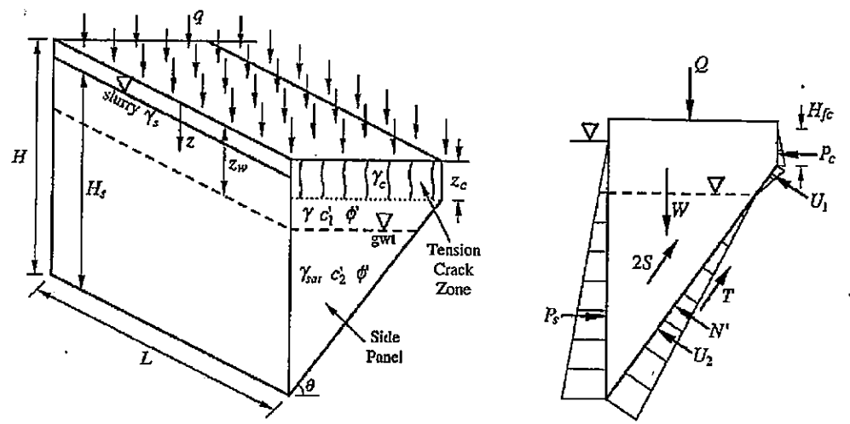
 | Input Parameters for Drained Case zw > zc
 | q = vertical surcharge = |  |  | 10 | kPa
 | qr = vertical surcharge that contributes to S = |  |  | 10 | kPa
 | gc = soil unit weight in crack zone = |  |  | 17 | kN/m3
 | zc = depth of tension crack = |  |  | 0 | m
 | gfc = unit weight of fluid in crack |  |  | 9.81 | kN/m3
 | Hfc = height of fluid in crack |  |  | 0 | m
 | d = operator to allow U1 (1 = yes, 0 = no) |  |  | 0 | (-)
 | g = soil unit weight between GWT and crack |  |  | 17.5 | kN/m3
 | c'1 = effective cohesion above GWT |  |  | 0 | kPa
 | f' = effective friction angle (constant along depth) = |  |  | 32.0 | degree
 | gsat= soil saturated unit weight below GWT |  |  | 19.6 | kN/m3
 | c'2= effective cohesion below GWT |  |  | 0.0 | kPa
 | H = depth of trench = |  |  | 20.0 | m
 | L = length of trench = |  |  | 16.4 | m
 | gs = unit weight of slurry in trench |  |  | 11.0 | kN/m3
 | Hs = height of slurry in trench = |  |  | 19.70 | m
 | zw = depth of GWT from surface = |  |  | 4.0 | m
 | gw = unit weight of water = |  |  | 9.81 | kN/m3 |  |  | Drained Effective Stress Stability Analysis for zw > zc
 | K = lateral earth pressure coeff. for side panels = |  |  | 0.47 | (-)

 | Calculated Parameters for Coefficients in Cubic Equation |  |  |  |  | Coefficients in Cubic Equation |  |  |  | Cubic Equation (Eq. 22)
 | y1 = | 0.0 | kN/m (Equation 16) |  |  | A1 = | -0.42775653329 |  |  | (cos qcr)3+ | 3.1224656399 | (cos qcr)2- | 0.76395303405 | = 0
 | Λ1 = | 1255.7 | kN/m (Equation 12) |  |  | B1 = | 1.3520006127
 | Γ1 = | 3968.8 | kN/m (Equation 10) |  |  | C1 = | 0.72713126078 |  |  | Initial Guess for cos qcr = |  |  | 0.4617041279 | (from 0.707 to 0) |  |  | For Equation (6)
 | Ω = | 2134.5 | kN/m (Equation 14) |  |  | D1 = | 0.39187582762 |  |  | Click on cell O40 and then |  |  | 8.6950440643E-05 |  |  |  | Term 1 | Term 2 | Term 3 | Term 4 | Term 5
 | Ф1 = | 11788.6 | kN (Equation 6) |  |  |  |  |  |  | 1) Data -> What-if Analysis -> Goal Seek |  |  |  |  |  |  | 0 | 0 | 1174.7543816 | -3091.5776109 | 13705.467785
 |  |  |  |  |  |  |  |  |  | 2) To Value: 0
Trench Stability (3D)
 | L = 16.4 |  | L = 18 |  | Required FS
4.0 | 1.5 | 4.0 |  | 0.0 | 1.50
 |  | 0.0 |  | 0.0 | 1.50
 |  | 0.0
 |  | 0.0
 |  | 0.0
 |  | 0.0
 |  |  |  |  |  |  |  |  |  | 3) By Changing Cell: O39
 |  |  |  |  |  |  |  |  |  | 4) OK
 |  |  |  |  |  |  |  |  |  | Calculated Critical Angle qcr = |  |  | 62.5 | degree
 |  |  |  |  |  |  |  |  |  | Calculated FS = |  |  | 1.50 | (put in Table below)
 |  |  |  |  |  |  |  |  |  |  |  |  |  |  |  |  | Plotting Required FS
 |  |  |  |  |  |  |  |  |  |  |  |  |  |  |  |  | 0 | 1.50
 |  |  |  |  |  |  |  |  | Results from Changing zw |  |  |  | Results from Changing zw |  |  |  | 0.0 | 1.50
 |  |  |  |  |  |  |  |  | L = 16.4 | zw | FS |  | L = 18 | zw | FS
 |  |  |  |  |  |  |  |  |  | 4.0 | 1.5 |  |  | 4.0
 |  |  |  |  |  |  |  |  |  |  |  |  |  | 0.0
 |  |  |  |  |  |  |  |  |  |  |  |  |  | 0.0
 |  |  |  |  |  |  |  |  |  |  |  |  |  | 0.0
 |  |  |  |  |  |  |  |  |  |  |  |  |  | 0.0
 |  |  |  |  |  |  |  |  |  |  |  |  |  | 0.0

 |  |  |  |  |  |  |  |  |  | Required FS = | 1.50

Reference: Fox, P.J. (2004). "Analytical solutions for stability of slurry trench." J. of Geotech. and Geoenviron., ASCE, Vol.130(7), 749-758.
Spreadsheet created 22 November 2011, modified 27 November 2011, Punlop

Drained2
 | หมายเหตุ |  |  |  |  |  |  |  |  |  |  |  |  |  |  | ver 2014.07.18
 | 1) | ตารางคำนวณนี้เขียนขึ้นโดย พัลลภ วิสุทธิ์เมธานุกูล โดยมีวัตถุประสงค์ด้านวิชาการเพื่อใช้ประกอบหนังสือ คู่มือวิศวกรรมฐานราก ของผู้เขียนเดียวกัน
 | 2) | ถึงแม้ว่าผู้เขียนจะพัฒนาตารางคำนวณขึ้นมาอย่างระมัดระวัง แต่ก็อาจจะมีความผิดพลาด รวมทั้งไม่สามารถใช้ครอบคลุมและแก้ปัญหาทุกสิ่งทุกอย่างได้
 | 3) | ผู้เขียนตารางคำนวณไม่จำเป็นต้องรับผิดชอบความผิดพลาดในตารางคำนวณ หรือรับผิดชอบความเสียหายที่เกิดจากผู้อื่นนำไปใช้

 |  |  |  |  |  | TRENCH STABILITY (3D)
 | Ref. BH:

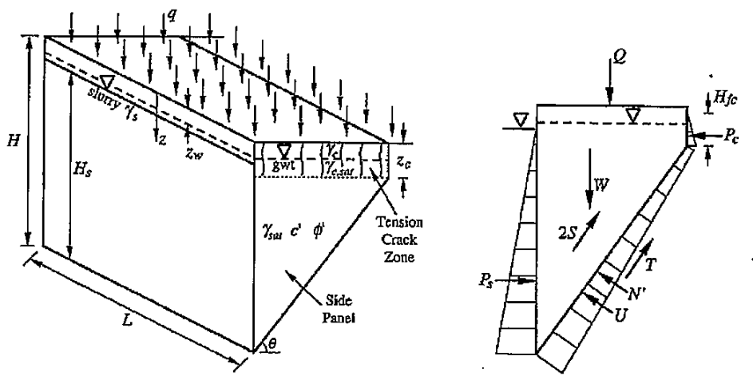
 | Input Parameters for Drained Case zw ≤ zc
 | q = vertical surcharge = |  |  | 10 | kPa
 | qr = vertical surcharge that contributes to S = |  |  | 10 | kPa
 | gc = soil unit weight in crack zone, above GWT |  |  | 17 | kN/m3
 | zc = depth of tension crack = |  |  | 2 | m
 | gfc = unit weight of fluid in crack |  |  | 9.81 | kN/m3
 | Hfc = height of fluid in crack |  |  | 2 | m
 | gc.sat = soil unit weight in crack zone, below GWT |  |  | 17.5 | kN/m3

 | c' = effective cohesion (constant along depth) |  |  | 0 | kPa
 | f' = effective friction angle (constant along depth) = |  |  | 32.0 | degree
 | gsat= soil saturated unit weight below GWT |  |  | 19.6 | kN/m3

 | H = depth of trench = |  |  | 20.0 | m
 | L = length of trench = |  |  | 25.0 | m
 | gs = unit weight of slurry in trench |  |  | 11.0 | kN/m3
 | Hs = height of slurry in trench = |  |  | 19.70 | m
 | zw = depth of GWT from surface = |  |  | 2.0 | m
 | gw = unit weight of water = |  |  | 9.81 | kN/m3 |  |  | Drained Effective Stress Stability Analysis for zw ≤ zc
 | K = lateral earth pressure coeff. for side panels = |  |  | 0.47 | (-)

 | Calculated Parameters for Coefficients in Cubic Equation |  |  |  |  | Coefficients in Cubic Equation |  |  |  | Cubic Equation (Eq. 50)
 | y2 = | 0.0 | kN/m (Equation 44) |  |  | A2 = | -0.5361126538 |  |  | (cos qcr)3+ | 4.6398036459 | (cos qcr)2- | 0.83995956293 | = 0
 | Λ2 = | 1589.2 | kN/m (Equation 41) |  |  | B2 = | 1.3383081764
 | Γ2 = | 3967.2 | kN/m (Equation 39) |  |  | C2 = | 0.71343882451 |  |  | Initial Guess for cos qcr = |  |  | 0.40790828188 | (from 0.707 to 0)
 | Ω = | 2114.9 | kN/m (Equation 14) |  |  | D2 = | 0.21111274702 |  |  | Click on cell O40 and then |  |  | -7.4982918552E-05
 | Ф2 = | 9776.2 | kN (Equation 34) |  |  |  |  |  |  | 1) Data -> What-if Analysis -> Goal Seek
 |  |  |  |  |  |  |  |  |  | 2) To Value: 0
Trench Stability (3D)
 | L = 25 |  | L = 30 |  | Required FS
2.0 | 0.99 | 2.0 |  | 0.0 | 1.50
 |  | 0.0 |  | 0.0 | 1.50
 |  | 0.0
 |  | 0.0
 |  | 0.0
 |  | 0.0
 |  |  |  |  |  |  |  |  |  | 3) By Changing Cell: O39
 |  |  |  |  |  |  |  |  |  | 4) OK
 |  |  |  |  |  |  |  |  |  | Calculated Critical Angle qcr = |  |  | 65.9 | degree
 |  |  |  |  |  |  |  |  |  | Calculated FS = |  |  | 0.99 | (put in Table below)
 |  |  |  |  |  |  |  |  |  |  |  |  |  |  |  |  | Plotting Required FS
 |  |  |  |  |  |  |  |  |  |  |  |  |  |  |  |  | 0 | 1.50
 |  |  |  |  |  |  |  |  | Results from Changing zw |  |  |  | Results from Changing zw |  |  |  | 0.0 | 1.50
 |  |  |  |  |  |  |  |  | L = 25 | zw | FS |  | L = 30 | zw | FS
 |  |  |  |  |  |  |  |  |  | 2.0 | 0.99 |  |  | 2.0
 |  |  |  |  |  |  |  |  |  |  |  |  |  | 0.0
 |  |  |  |  |  |  |  |  |  |  |  |  |  | 0.0
 |  |  |  |  |  |  |  |  |  |  |  |  |  | 0.0
 |  |  |  |  |  |  |  |  |  |  |  |  |  | 0.0
 |  |  |  |  |  |  |  |  |  |  |  |  |  | 0.0

 |  |  |  |  |  |  |  |  |  | Required FS = | 1.50

Reference: Fox, P.J. (2004). "Analytical solutions for stability of slurry trench." J. of Geotech. and Geoenviron., ASCE, Vol.130(7), 749-758.
Spreadsheet created 27 November 2011, Punlop

Undrained
 | หมายเหตุ |  |  |  |  |  |  |  |  |  |  |  |  |  |  | ver 2014.07.18
 | 1) | ตารางคำนวณนี้เขียนขึ้นโดย พัลลภ วิสุทธิ์เมธานุกูล โดยมีวัตถุประสงค์ด้านวิชาการเพื่อใช้ประกอบหนังสือ คู่มือวิศวกรรมฐานราก ของผู้เขียนเดียวกัน
 | 2) | ถึงแม้ว่าผู้เขียนจะพัฒนาตารางคำนวณขึ้นมาอย่างระมัดระวัง แต่ก็อาจจะมีความผิดพลาด รวมทั้งไม่สามารถใช้ครอบคลุมและแก้ปัญหาทุกสิ่งทุกอย่างได้
 | 3) | ผู้เขียนตารางคำนวณไม่จำเป็นต้องรับผิดชอบความผิดพลาดในตารางคำนวณ หรือรับผิดชอบความเสียหายที่เกิดจากผู้อื่นนำไปใช้

 |  |  |  |  |  | TRENCH STABILITY (3D)
 | Ref. BH:

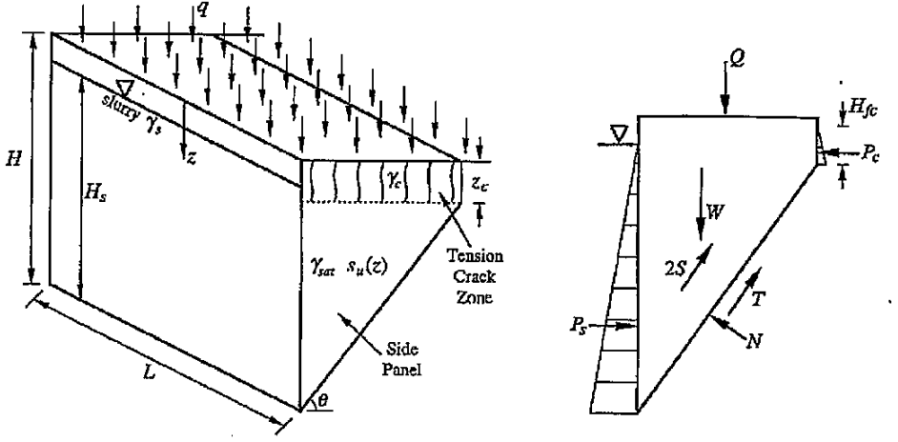
 | Input Parameters for Undrained Case
 | q = vertical surcharge = |  |  | 0 | kPa

 | gc = soil unit weight in crack zone |  |  | 19 | kN/m3
 | zc = depth of tension crack = |  |  | 0 | m
 | gfc = unit weight of fluid in crack |  |  | 0 | kN/m3
 | Hfc = height of fluid in crack |  |  | 0 | m

 | a = undrained shear strenght at z = 0 |  |  | 30.0 | kPa
 | b = change of cu with depth |  |  | 0.0 | kPa/m
 | gsat= soil saturated unit weight |  |  | 19.0 | kN/m3

 | H = depth of trench = |  |  | 10.0 | m
 | L = length of trench = |  |  | 10000.0 | m
 | gs = unit weight of slurry in trench |  |  | 10.5 | kN/m3
 | Hs = height of slurry in trench = |  |  | 9.00 | m

 |  |  |  |  |  |  |  | Undrained Total Stress Stability Analysis

 | Calculated Parameters for Coefficients in Cubic Equation |  |  |  |  | Coefficients in Cubic Equation |  |  |  | Cubic Equation (Eq. 67)
 | y3 = | 300.0 | kN/m (Equation 63) |  |  | A3 = | 0.57170080991 |  |  | (cos qcr)3+ | 2000 | (cos qcr)2- | 1000 | = 0

 | Γ3 = | 950.0 | kN/m (Equation 60) |  |  |  |  |  |  | Initial Guess for cos qcr = |  |  | 0.70698158617 | (from 0.707 to 0)
 | Ω = | 425.3 | kN/m (Equation 14) |  |  | D3 = | 0.00057170080991 |  |  | Click on cell O40 and then |  |  | -0.00070799131254
 | Ф3 = | 3000.0 | kN (Equation 57) |  |  |  |  |  |  | 1) Data -> What-if Analysis -> Goal Seek
 |  |  |  |  |  |  |  |  |  | 2) To Value: 0
Trench Stability (3D)
 | L = 10000 |  | L = 8.0 |  | Required FS
1.0 | 1.14 | 1.0 |  | 0.0 | 1.10
10.0 |  | 10.0 |  | 10.0 | 1.10
10.0 |  | 10.0
10.0 |  | 10.0
10.0 |  | 10.0
10.0 |  | 10.0
 |  |  |  |  |  |  |  |  |  | 3) By Changing Cell: O39
 |  |  |  |  |  |  |  |  |  | 4) OK
 |  |  |  |  |  |  |  |  |  | Calculated Critical Angle qcr = |  |  | 45.0 | degree
 |  |  |  |  |  |  |  |  |  | Calculated FS = |  |  | 1.14 | (put in Table below)
 |  |  |  |  |  |  |  |  |  |  |  |  |  |  |  |  | Plotting Required FS
 |  |  |  |  |  |  |  |  |  |  |  |  |  |  |  |  | 0 | 1.10
 |  |  |  |  |  |  |  | Results from Changing Hs |  |  |  | Results from Changing Hs |  |  |  |  | 10.0 | 1.10
 |  |  |  |  |  |  |  | L = 10000 | Hs | Slurry Depth | FS | L = 8.0 | Hs | Slurry Depth | FS
 |  |  |  |  |  |  |  |  | 9.0 | 1.0 | 1.14 |  | 9.0 | 1.0
 |  |  |  |  |  |  |  |  |  | 10.0 |  |  | 0.0 | 10.0
 |  |  |  |  |  |  |  |  |  | 10.0 |  |  | 0.0 | 10.0
 |  |  |  |  |  |  |  |  |  | 10.0 |  |  | 0.0 | 10.0
 |  |  |  |  |  |  |  |  |  | 10.0 |  |  | 0.0 | 10.0
 |  |  |  |  |  |  |  |  |  | 10.0 |  |  | 0.0 | 10.0

 |  |  |  |  |  |  |  |  |  | Required FS = | 1.10

Reference: Fox, P.J. (2004). "Analytical solutions for stability of slurry trench." J. of Geotech. and Geoenviron., ASCE, Vol.130(7), 749-758.
Spreadsheet created 27 November 2011, Punlop

